Compra Murch
descrição | quantidade para 1 placa | 6 | para 5 placas + 1 reserva |  | Murch Comprou | Cebola Comprou | Observacoes
buzzer passivo 5V | 1 | unidades | 6 | unidades |  | X | já comprou
resistor buzzer - de 100 ohms | 1 | unidades | 6 | unidades | X
resistor buzzer - de 220 ohms | 1 | unidades | 6 | unidades | X
resistor led - de 330 ohms | 3 | unidades | 18 | unidades | X
LED RGB Alto Brilho Catodo Comum | 1 | unidades | 6 | unidades | X
barra de pinos 180º - 40 pinos | 2 | unidades | 12 | unidades | X |  | parte pelo ebay
conector kk 2 vias macho | 1 | unidades | 6 | unidades | X
conector kk 4 vias macho | 4 | unidades | 24 | unidades | X
conector kk 5 vias macho | 2 | unidades | 12 | unidades | X
conector kk 6 vias macho | 3 | unidades | 18 | unidades | X
conector kk 8 vias macho | 2 | unidades | 12 | unidades | X
Barra de Pinos Dupla Fêmea BCI003-2E (conector 3 + 3 vias femea) | 1 | unidades | 6 | unidades | X
barra pino longo 90º - 20 pinos | 1 | unidades | 6 | unidades | X |  | comprei a de 40 pois não acho a de 20 . Vamos quebra-lo no meio
Fonte chaveada 24V - 1 amp (Mini Fonte Chaveada Industrial 25W 24V 1A (MS-25W 24VDC/MS-25-24)) | 1 | unidades | 2 | unidades |  | X | já comprou
Fonte chaveada 5V - 2 amp | 1 | unidades | 2 | unidades |  | X | já comprou
conector mic 5 vias (cj M/F) | 4 | unidades | 8 | unidades | so macho | X | já comprou
Conector Circular Macho e Fêmea 12 Vias DS-1110-07-12 - Connfly | 2 | unidades | 1 | unidades | X |  | comprar 1 apenas
tomada 2 m | 1 | unidades | 6 | unidades |  |  | não sei o que é
prensa cabo tomada | 1 | unidades | 6 | unidades | X
cabo manga 5 - vias 24 AWG | X | metros | 10 | metros | X |  | ver se tem preto
Cabo Manga 11 Vias 26AWG Com Blindagem (metro) | X | metros | 5 | metros | X |  | ver se tem preto
cabo manga 12 vias - vias 24 AWG | X | metros | 5 | metros |  |  | ver se tem preto | tavez repetido. Talvez o de 11 sirva
terminal para solenoide (Terminal Faston Fêmea) | 8 | unidades | 30 | unidades |  |  | tem varios tamanhos não sei qual comprar
terminal para flowmeter (Conector Macho JS-1001-03 180° Passo 2.5mm - 3 Vias) | 5 | unidades | 15 | unidades | so 10
espaçador pequeno M/F m3 - coloca tela. Menor que tem | 6 | unidades | 36 | unidades | X |  | ebay
espaçador grande M/F | 10 | unidades | 60 | unidades | X |  | ebay
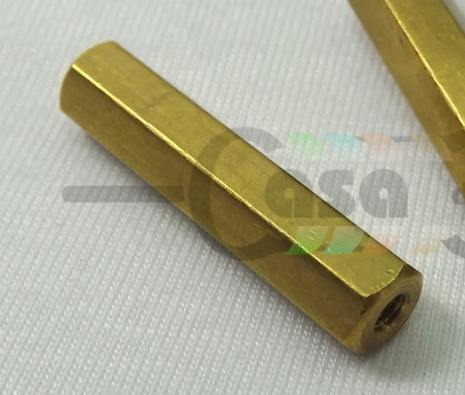 espaçador grande F/F | 20 | unidades | 120 | unidades | X |  | ebay
terminal para conector kk 2,54 ver se é apenas kk tem de ter este passo | 150 | unidades | 900 | unidades | X
conector kk 2 vias femea | 4 | unidades | 24 | unidades | X |  | comprei o resto no ebay
conector kk 3 vias femea | 2 | unidades | 12 | unidades | X
conector kk 4 vias femea | 3 | unidades | 18 | unidades | X |  | ebay
conector kk 5 vias femea | 3 | unidades | 18 | unidades | X
conector kk 6 vias femea | 3 | unidades | 18 | unidades | X
conector kk 8 vias femea | 7 | unidades | 42 | unidades | X
conector kk 10 vias femea | 1 | unidades | 6 | unidades | X
flat cable (AWG 24) - 2 vias | 1 | metros | 6 | metros | X
flat cable (AWG 24) - 4 vias | 2 | metros | 12 | metros |  | X
flat cable (AWG 24) - 5 vias | 4 | metros | 24 | metros | X |  | resto no ebay |  | peguei | não achou
flat cable (AWG 24) - 6 vias | 2 | metros | 12 | metros |  | X
flat cable (AWG 24) - 8 vias | 1 | metros | 6 | metros | X |  | ebay comprei de 10 vias |  |  | não achou | pode ser 26
Alicate para crimpar Terminais KK com passo de 2,54 | 1 | unidades | 1 | unidades | X
Cabo De Força Com Plug Bipolar Macho 90° 2 X 0,75mm 1,5M | 2 | unidades | 2 | unidades | X
Terminal Isolado Fêmea 6,3mm Azul Crimper NA4503 | 1 | unidades | 15 | unidades | X

specs
